BAPI
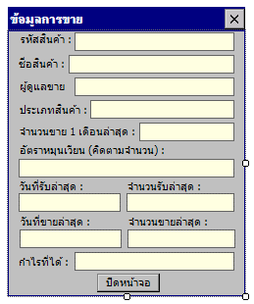
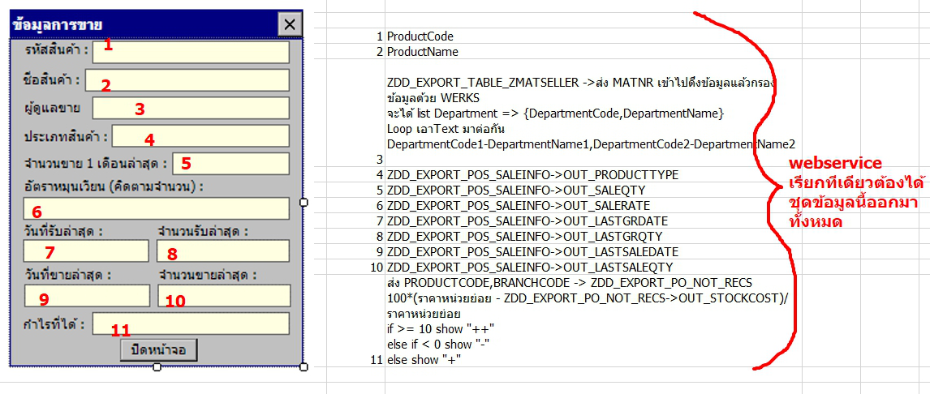
มันถูก BAPI 2 ตัวครับ
Zdd_Export_Pos_Saleinfo
Zdd_Export_Po_Not_Rec

form load => call service name -> ProductSaleDetailGetByProductCode call BAPI name -> ZDD_EXPORT_PO_NOT_REC
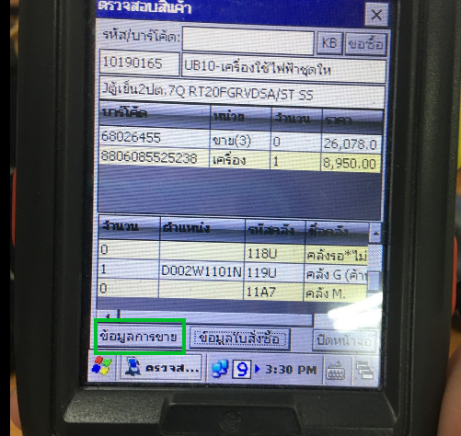

open new form dialog -> SalesInfoForm form load => call service name -> ProductSaleDetailGetByProductCode call BAPI name -> ZDD_EXPORT_POS_SALEINFO

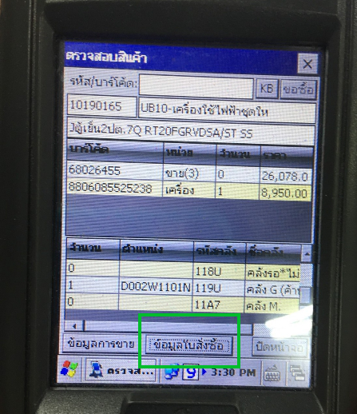

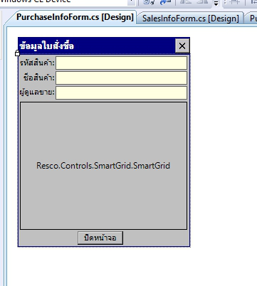

เลขที่ใบสั่งซื้อ->OrderNo
วันที่สั่งซื้อ->OrderDate
วันที่นัดรับ->AppointDate
พนักงานจัดซื้อ->EmployeeNo

 | ZDD_EXPORT_PO_NOT_REC

open new form dialog -> PurchaseInfoForm
form load =>
call service name -> OrderAccrualGetByProductCode
call BAPI name -> ZDD_EXPORT_PO_NOT_REC

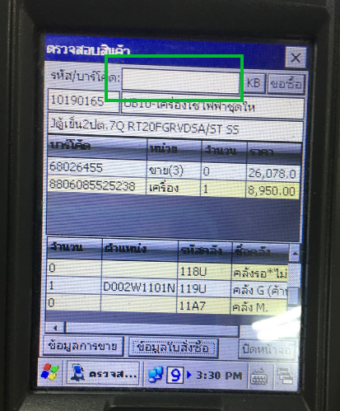

key press -> call service ->SapDepartmentTextGetByProductCode call bapi -> ZDD_EXPORT_TABLE_ZMATSELLER

UI
Dohome App
1. เพิ่มปุ่ม "ข้อมูลการขาย" โดยเข้าไปที่เมนู เช็คสต็อก --> Product Detail
2. ค้นหา Article Code หรือ Barcode ถ้ามีข้อมูลจึงจะแสดงปุ่ม "ข้อมูลการขาย"
open new form dialog -> SalesInfoForm form load => call service name -> ProductSaleDetailGetByProductCode call BAPI name -> ZDD_EXPORT_POS_SALEINFO
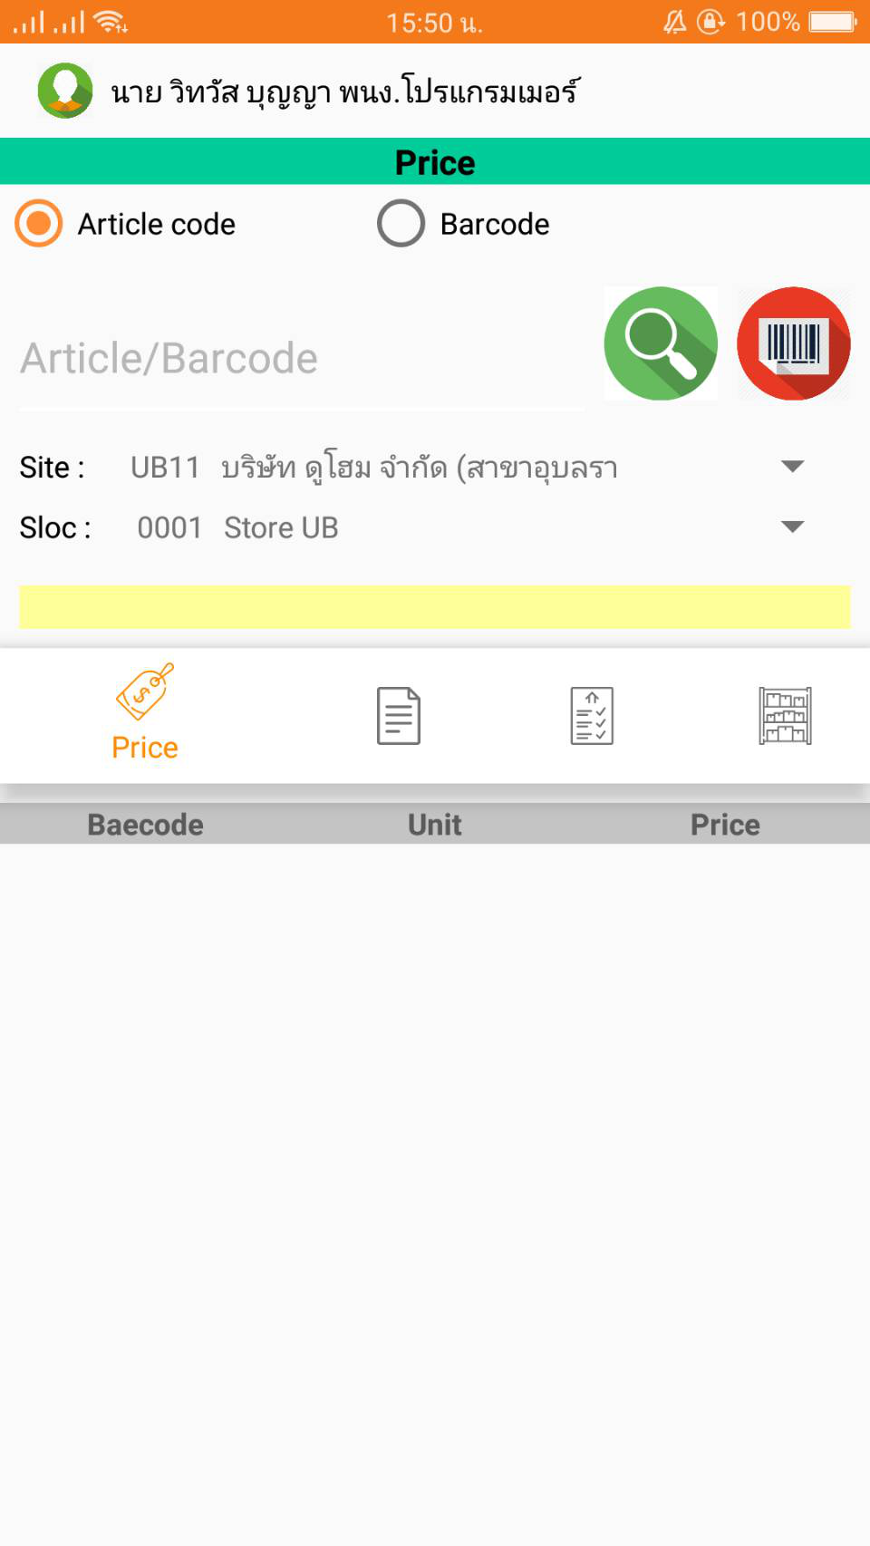
ข้อมูลการขาย
call service name -> ProductSaleDetailGetByProductCode
call BAPI name -> ZDD_EXPORT_POS_SALEINFO

มันถูก BAPI 2 ตัวครับ
Zdd_Export_Pos_Saleinfo
Zdd_Export_Po_Not_Rec
3. กดปุ่ม ข้อมูลการขาย แสดงหน้าจอ ดังนี้
form load => call service name -> ProductSaleDetailGetByProductCode call BAPI name -> ZDD_EXPORT_PO_NOT_REC

 | 1 | ProductCode
 | 2 | ProductName
 | 3 | ZDD_EXPORT_TABLE_ZMATSELLER ->ส่ง MATNR เข้าไปดึงข้อมูลแล้วกรองข้อมูลด้วย WERKS จะได้ list Department => {DepartmentCode,DepartmentName} Loop เอาText มาต่อกัน DepartmentCode1-DepartmentName1,DepartmentCode2-DepartmentName2
 | 4 | ZDD_EXPORT_POS_SALEINFO->OUT_PRODUCTTYPE
 | 5 | ZDD_EXPORT_POS_SALEINFO->OUT_SALEQTY
 | 6 | ZDD_EXPORT_POS_SALEINFO->OUT_SALERATE
 | 7 | ZDD_EXPORT_POS_SALEINFO->OUT_LASTGRDATE
 | 8 | ZDD_EXPORT_POS_SALEINFO->OUT_LASTGRQTY
 | 9 | ZDD_EXPORT_POS_SALEINFO->OUT_LASTSALEDATE
 | 10 | ZDD_EXPORT_POS_SALEINFO->OUT_LASTSALEQTY
 | 11 | ส่ง PRODUCTCODE,BRANCHCODE -> ZDD_EXPORT_PO_NOT_RECS 100*(ราคาหน่วยย่อย - ZDD_EXPORT_PO_NOT_RECS->OUT_STOCKCOST)/ราคาหน่วยย่อย if >= 10 show "++" else if < 0 show "-" else show "+"

